1.IDENTIFICACION
INFORMACIÓN GENERAL |  | INFORMACIÓN DEL ESTUDIO RESPECTIVO
 |  | NODO NÚMERO |  |  |  |  | 75271
 |  | INFORME NÚMERO |  |  |  |  | 262
CONTRATISTA | UNIÓN TEMPORAL MOVILIDAD 2014 | ORDEN DE TRABAJO No. |  |  |  |  | PROGRAMACION BASICA
 |  | FECHA DE LA ORDEN DE TRABAJO |  |  |  |  | -
 |  | FECHA DE LA TOMA DE INFORMACIÓN |  |  |  |  | 110314
 |  | DÌA DE LA SEMANA
OBJETO DEL CONTRATO | REALIZAR LA TOMA DE INFORMACIÓN DE CAMPO, COMO INSUMO DEL PROGRAMA DE MONITOREO, SEGUIMIENTO Y PLANEACIÓN DEL TRÁNSITO Y EL TRANSPORTE DE BOGOTA D.C | TIPO DE ESTUDIO |  |  |  |  | VOLÚMENES POR TIPO DE VEHÍCULO
 |  | NOMBRE DEL ARCHIVO |  |  |  |  | 75271_AK_15_X_AC_100_140311_VOL_V1.xlsx
 |  | CÓDIGO DEL ESTUDIO |  |  |  |  | VOL
 |  | LUGAR DE LA TOMA DE INFORMACIÓN
NÚMERO DE CONTRATO | 2072-2013 | COORDENADA X |  |  |  |  | LONGITUD
 |  | COORDENADA Y |  |  |  |  | LATITUD

FECHA DE INICIO DEL CONTRATO | 22-01-2014 | PROFESIONALES RESPONSABLES
 |  | CONSULTOR (DIRECTOR) |  |  |  |  | ING. MSC. SANDRA LUCIA NAVAS TEQUIA
 |  | CONSULTOR (COORDINADOR GENERAL) |  |  |  |  | ING. MSC. LUIS FERNANDO RUBIANO BARRERO
INTERVENTORÍA | UNIVERSIDAD NACIONAL DE COLOMBIA | CONSULTOR (EXPERTO EN TRÁNSITO Y TRANSPORTE) |  |  |  |  | ING. ESP. DIANA PAOLA PARADA
 |  | CONSULTOR (ING ANÀLISIS) |  |  |  |  | ING, IRINA ROCIO GUTIERREZ
 |  | INTERVENTORÍA (DIRECTOR) |  |  |  |  | ING. MSC. ARTURO ZARATE
 |  | INTERVENTORÍA (ESPECIALISTA) |  |  |  |  | ING. MSC. WILLIAM CASTRO
 |  | INTERVENTORÍA (RESIDENTE) |  |  |  |  | ING. JOSÉ EDWIN TORRES
OBJETO DEL CONTRATO | INTERVENTORÍA TÉCNICA, ADMINISTRATIVA Y FINANCIERA PARA LA TOMA DE INFORMACIÓN DE CAMPO COMO INSUMO DEL PROGRAMA DE MONITOREO, SEGUIMIENTO Y PLANEACIÓN DEL TRÁNSITO Y TRANSPORTE DE BOGOTÁ D.C. | SUPERVISOR SECRETARIA MOVILIDAD |  |  |  |  | ING. FABIAN GONZALEZ

 |  | VERSIONES DEL ESTUDIO
 |  | NÚMERO |  | FECHA | OBSERVACIONES
NÚMERO DE CONTRATO | 2072-2013 | Versión 0 |  | 18/03/14
 |  | Versión 1 |  | 04/04/14 | SE ATENDIERON LAS OBSERVACIONES DE INTERVENTORÍA ENVIADAS EN COMUNICADO FI-INT-CMTTUB14-114-14, SE DA RESPUESTA MEDIANTE RADICADO ICV-187-C-184. Se aclara que la información de calzada rápida y lenta se tomó en el mismo formato. Se revisó el volumen en los periodos 900, 1745 de autos, 1545 de buseta y busetón del movimiento 1 y la variación se debe a un represamiento causado por el semáforo ubicado en este punto. En los períodos 900, 1715, 1730, 1745 y 2030 de autos y 1715 de colectivos para el movimiento 2, el cambio se debe a congestión vehicular por ser hora pico y a represamientos generados por el semáforo. A las 545 y 745 y 1530 de autos para el movimiento 3, no se evidenció una causa aparente que produjera el cambio. En los períodos 900, 1000 de autos para el movimiento 3 el cambio es producto de una congestión vehicular desde las 09:05 hasta las 09:37 horas. En el período 645 de motos para el movimiento 4, el valor se corrigió ya que hubo un error al momento de digitar la información. Se ocultaron los valores externos a la Tabla N°27 de la Hoja 3.PROCESAMIENTO.
 |  | Versión 2
FECHA DE INICIO DEL CONTRATO | 21-01-2014 | Versión 3

 |  | DESCRIPCIÓN DE LA TOMA DE INFORMACIÓN
 |  | TIPO DE VEHÍCULO | FACTOR DE EQUIVALENCIA | MOVIMIENTOS AFORADOS |  |  | No. DE PERÍODOS | HORA
ESQUEMA |  |  |  | ACCESO | LENTA | RÁPIDA | HORARIO DEL PERÍODO No. 1 | 22:00-06:00
 |  | L | 1 | NORTE | 1 |  | HORARIO DEL PERÍODO No. 2 | 06:00-14:00
 |  | C | 2 | SUR | 2 |  | HORARIO DEL PERÍODO No. 3 | 14:00-22:00
 |  |  |  | OCCIDENTE | 3 |  | No. DE HORAS TOMADAS |  | 24
 |  | BT | 2 | ORIENTE | 4 |  | HORARIO DE LA TOMA DE INFORMACIÓN |  | 22:00-22:00
 |  | B | 2 |  |  |  | No. DE EQUIPOS UTILIZADOS |  | 11
 |  |  |  | OBSERVACIONES DE LA TOMA DE INFORMACIÒN
 |  | AL | 2 | OBSERVACION |  |  |  |  |  | ACCESO
 |  | AT | 2.5 | DURANTE LA TOMA DE INFORMACIÓN SE PRESENTO LLUVIA EN EL SECTOR ENTRE LAS 14:30 Y LAS 16:45
 |  | BA | 2.5 | EN EL ACCESO NORTE SE PRESENTA CONGESTIÓN VEHICULAR ENTRE LAS 17:00 Y LAS 18:00 |  |  |  |  |  | NORTE
 |  | ESP | 2 | EN EL PERÍODO DE LAS 06:55,Y ENTRE LAS 17:15 HASTA LAS 17:45 SE PRESENTA CONGESTIÓN VEHICULAR EN EL ACCESO SUR |  |  |  |  |  | SUR
 |  | INT | 2 | EN EL PERÍODO COMPRENDIDO ENTRE LAS 07:10 Y LAS 07:30, Y ENTRE LAS 17:15 HASTA LAS 18:15 SE PRESENTO CONGESTIÓN VEHICULAR ACCESO OESTE |  |  |  |  |  | OCCIDENTE
 |  | C2P | 2.5
 |  | C2G | 2.5 | EN EL ACCESO ESTE, HAY REPRESAMIENTO POR SEMAFORO A LAS 12:20 HORAS |  |  |  |  |  | ORIENTE
 |  | C3-C4 | 2.5 | LA INFORMACIÓN DE CALZADA LENTA Y RÁPIDA PARA EL MOVIMIENTO CORRSPONDIENTE AL CODIGO 3 ( SENTIDO OESTE -ESTE ), SE TOMO EN EL MISMO FORMATO DEBIDO A QUE NO HAY SEPARADOR QUE DIVIDA DICHAS CALZADAS. |  |  |  |  |  | OCCIDENTE
 |  | C5 | 2.5
 |  | >C5 | 2.5
 |  | M | 0.5
 |  | BIC | 0.3

 |  | ANALISIS PUNTUAL
 |  | LA INTERSECCIÓN DE LA CARRERA 15 (LA AVENIDA PASEO COUNTRY) CON CALLE 100 (AVENIDA CARLOS LLERAS RESTREPO) SE ENCUENTRA UBICADA EN EL SECTOR NORTE DE LA CIUDAD EN LA LOCALIDAD DE USAQUEN. LA CARRERA 15 (LA AVENIDA PASEO COUNTRY) CUENTA CON UNA GLORIETA A NIVEL QUE PRESENTA CIRCULACIÓN EN TODOS LOS ACCESOS, ADEMÁS CONTIENE UNA CALZADA PARA TRAFICO MIXTO (INCLUYE TPC) CON CUATRO CARRILES EN CIRCULACIÓN EN SENTIDO SUR-NORTE HASTA LA GLORIETA, Y DOS CALZADAS EN CIRCULACIÓN NORTE-SUR Y VICEVERSA CON UN SEPARADOR CENTRAL , LA CALLE 100 (AVENIDA CARLOS LLERAS RESTREPO) PRESENTA CUATRO CALZADAS, LAS DOS CALZADAS INTERNAS PRESENTAN PASO ELEVADO CON TRES CARRILES DE CIRCULACIÓN POR SENTIDO OCCIDENTE-ORIENTE Y VICEVERSA, MIENTRAS LAS EXTERNAS PRESENTAN PASO A NIVEL CON TRES CARRILES PARA TRAFICO MIXTO (INCLUYE TPC). EL VOLUMEN TOTAL AFORADO DURANTE EL DÍA MARTES 11 DE MARZO DE 2014 FUE DE 133.156 VEHÍCULOS MIXTOS, COMPUESTOS DE LA SIGUIENTE MANERA: EL 74,1% CORRESPONDEN A VEHÍCULOS LIVIANOS, EL 15,8% MOTOS, EL 8,3 TRANSPORTE PÚBLICO COLECTIVO (COLECTIVOS, BUSETA / BUSETON, BUSES) Y EL 1,1% A VEHÍCULOS DE CARGA. LOS PERÍODOS DE MÁXIMA DEMANDA SE PRESENTAN ENTRE LAS 14:00 Y LAS 15:00 HORAS, Y ENTRE LAS 16:30-17:30 HORAS. LA HORA PICO TOTAL DE LA INTERSECCIÓN SE REGISTRA ENTRE LAS 14:00 Y LAS 15:00 HORAS, PERIODO EN EL QUE SE MOVILIZA UN TOTAL DE 8.356 VEHÍCULOS MIXTOS, DE LOS CUALES EL 78,1% CORRESPONDE A VEHÍCULOS LIVIANOS, EL 12,7% A MOTOS, EL 7,7% A TRANSPORTE PUBLICO COLECTIVO Y MASIVO, EL 0,3% A BICICLETAS Y FINALMENTE LOS CAMIONES CON UNA PARTICIPACIÓN DEL 1,1%.

 |  | REGISTRO FOTOGRÁFICO
 |  | 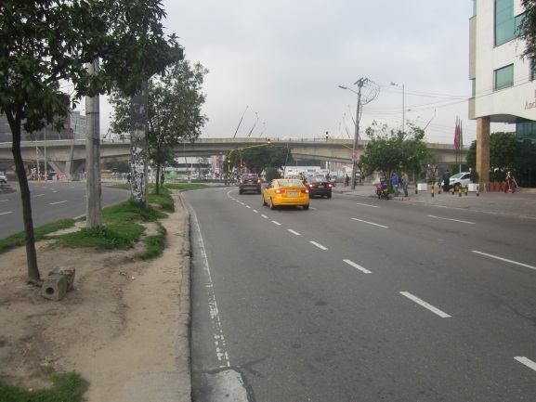 |  |  |  |  | 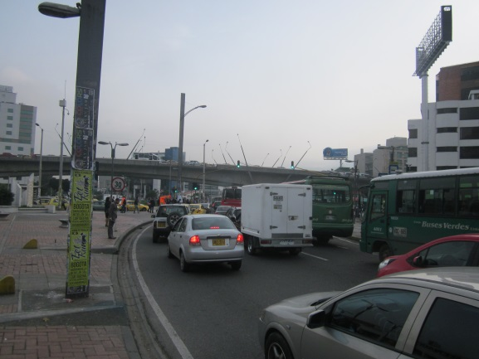

 |  | ACCESO NORTE |  |  |  |  | ACCESO SUR

 |  | 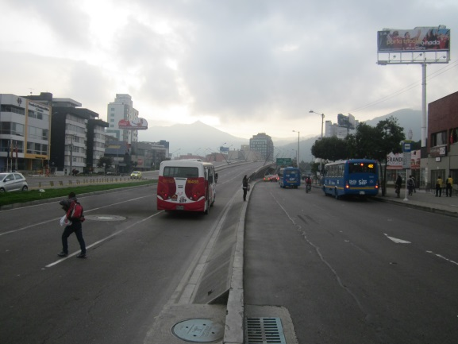 |  |  |  |  | 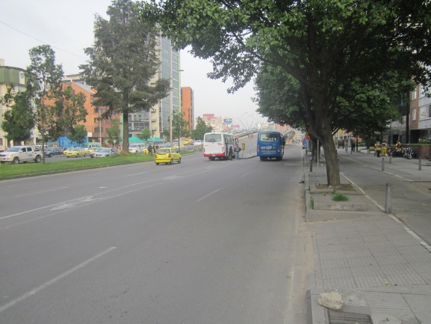

 |  | ACCESO OCCIDENTE |  |  |  |  | ACCESO ORIENTE

